상품제안서
미라클 스프링 다이어리 25절/32절 | 상품코드: S28569

 |  |  |  |  |  |  | 02-713-8555 | www.synergygift.co.kr
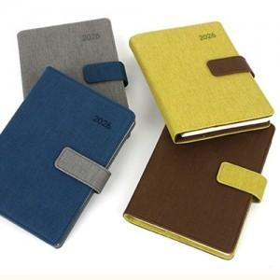

【상세/제작정보】

【인쇄/포장옵션】 | 불박 / OPP(비닐)

【공급단가】 | 수량 | 50~ | 100~ | 300~ | 1,000~ | 3,000~
*VAT별도 | 32절노트식 | 8,850원 | 8,700원 | 8,330원 | 7,950원 | 7,800원
 | 32절투데이 | 9,100원 | 8,900원 | 8,530원 | 8,150원 | 8,000원
 | 25절노트식 | 9,200원 | 9,000원 | 8,670원 | 8,250원 | 8,150원
 | 25절투데이 | 9,450원 | 9,260원 | 8,860원 | 8,500원 | 8,350원

【상품 URL】 | https://www.synergygift.co.kr:443/src/goods_detail.php?gdno=28569

